工作表1
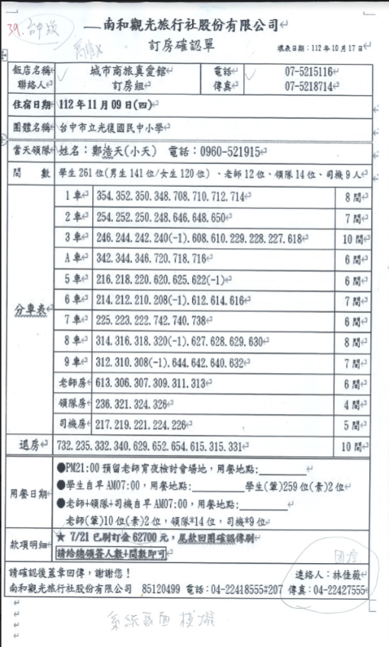

39.帥版——南和觀光旅行社股份有限公司 (4
訂房確認單
填表日期:112年10月17g ()
「飯店名稱 聯絡人
城市商旅真愛館(H 訂房組 (
電話(!
07-5215116
傳真
07-5218714-
住宿日期 112年11月09日(四)
團體名稱台中市立光復國民中小學(2
當天領隊 姓名:鄭浩天(小天) 電話:0960-521915
間 數學生261 位(男生141位/女生120位)、老師12位、領隊14位、司機9人
1354. 352. 350. 348. 708. 710. 712.714
2254.252.250. 248.646. 648. 650
8間(←
7間←
3246. 244. 242. 240(-1). 608. 610. 229. 228. 227. 618
10間代
A車
342.344.346.720.718.716
6間
5
216. 218. 220.620. 625.622(-1)
6間(
6
214. 212. 210. 208(-1). 612. 614.616
7間
分車表件
7
225. 223. 222.742. 740. 738-
6間
8 314. 316. 318. 320(-1). 627. 628. 629.630
8間(
9312. 310. 308(-1). 644. 642. 640. 632
7間
老師房 613.306.307.309.311.313
6間(←
領隊房 236.321.324.326
4間←
5間
10 間
用餐日期一
司機房 217.219.221.224.226(
732. 235. 332. 340. 629. 652. 654. 615. 315. 331
▶PM21:00 預留老師宵夜檢討會場地,用餐地點:
●學生自早AM07:00,用餐地點:
學生(筆)259位(素)2位)
●老師+領隊+司機自早AM07:00,用餐地點: 老師(葷)10位(素)2位,領隊*14位,司機位 ★7/21 已刷訂金62700元,尾款回團確認傳刷
款項明細(
請給總領簽人數+間數即可
請確認後蓋章回傳,謝謝您!
团控
連絡人:林佳薇(
南和觀光旅行社股份有限公司 85120499 電話:04-22418555#207 傳真:04-224275556
tttt
系統画面模燒

